BCG
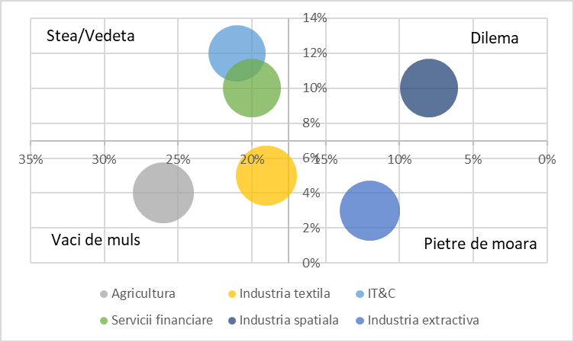
Sector activitate | Market share | Market share of largest competitors | Relative market share | Market growth
Agricultura | 26% | 30% | 0.87 | 4%
Industria textila | 19% | 20% | 0.95 | 5%
IT&C | 21% | 28% | 0.75 | 12%
Servicii financiare | 20% | 25% | 0.8 | 10%
Industria spatiala | 8% | 10% | 0.8 | 10%
Industria extractiva | 12% | 14% | 0.86 | 3%

 |  |  |  |  | FALSE

